Sheet1
(上海汭珩包装科技有限公司出货清单)
Shipping Date 发货日期: |  |  |  | 2025-11-18
快递单号:73581739669369 |  |  |  | 江苏省常州市溧阳市社渚镇殷桥村东大街一号双龙制衣有限公司，孔德平 138 1503 8423

 | Item Code | ARTICLE | ARTICLE | Order Qty | Back-up Qty | Total Qty | Carton #/Total | Net Weight (kg) | Gross Weight (kg) | REMARK
订单号 | 产品型号 | 客户单号 | PO | 订单数 | 备品数 | 总实发数 | 总箱数\箱号 | 净重（公斤) | 毛重（公斤) | 备注
P25112006 | 24_AULBM11953 | S25110880 | F8642AX 蓝色加单 | 1093 |  | 1199 | 1 |  | 3.8 | 31*23*15
 | 24_AULBM11953背面空白 |  |  | 14 |  | 16
 | 20 SPLBM08665 |  |  | 1107 |  | 1130
 | 23_AULBM11333 |  |  | 1107 |  | 1130
合计 |  |  |  | 3321 |  | 3475 | 1 |  | 3.8

颜色 | 尺码 | 订单数 | 生产数 | 尺码段 |  | PO号 | 款号 | 补数
BE830-ECOM | S | 8 | 9 | 全码 | 无价格 | 1736331 | F8642AX | 2
 | M | 16 | 17 |  |  |  |  | 5
 | L | 16 | 17 |  |  |  |  | 8
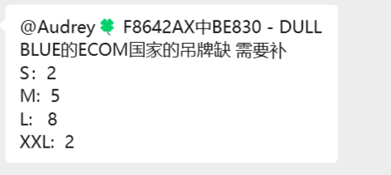
 | XL | 8 | 9
 | XXL | 8 | 9 |  |  |  |  | 2
BE830 | S | 149 | 168 |  | 有价格 | 1736333,1736337,1736339,1736340,1736342,1736343,1736344,1736345,1736346,1736348,1736349,1736351,1736352,1736353,1736354,1736355
 | M | 296 | 318
 | L | 296 | 318
 | XL | 149 | 168
 | XXL | 147 | 166
空白吊牌 | 背面空白 | 14 | 16 | 全码 |  | 1736335
合计 |  | 1107 | 1215

